Casos de uso
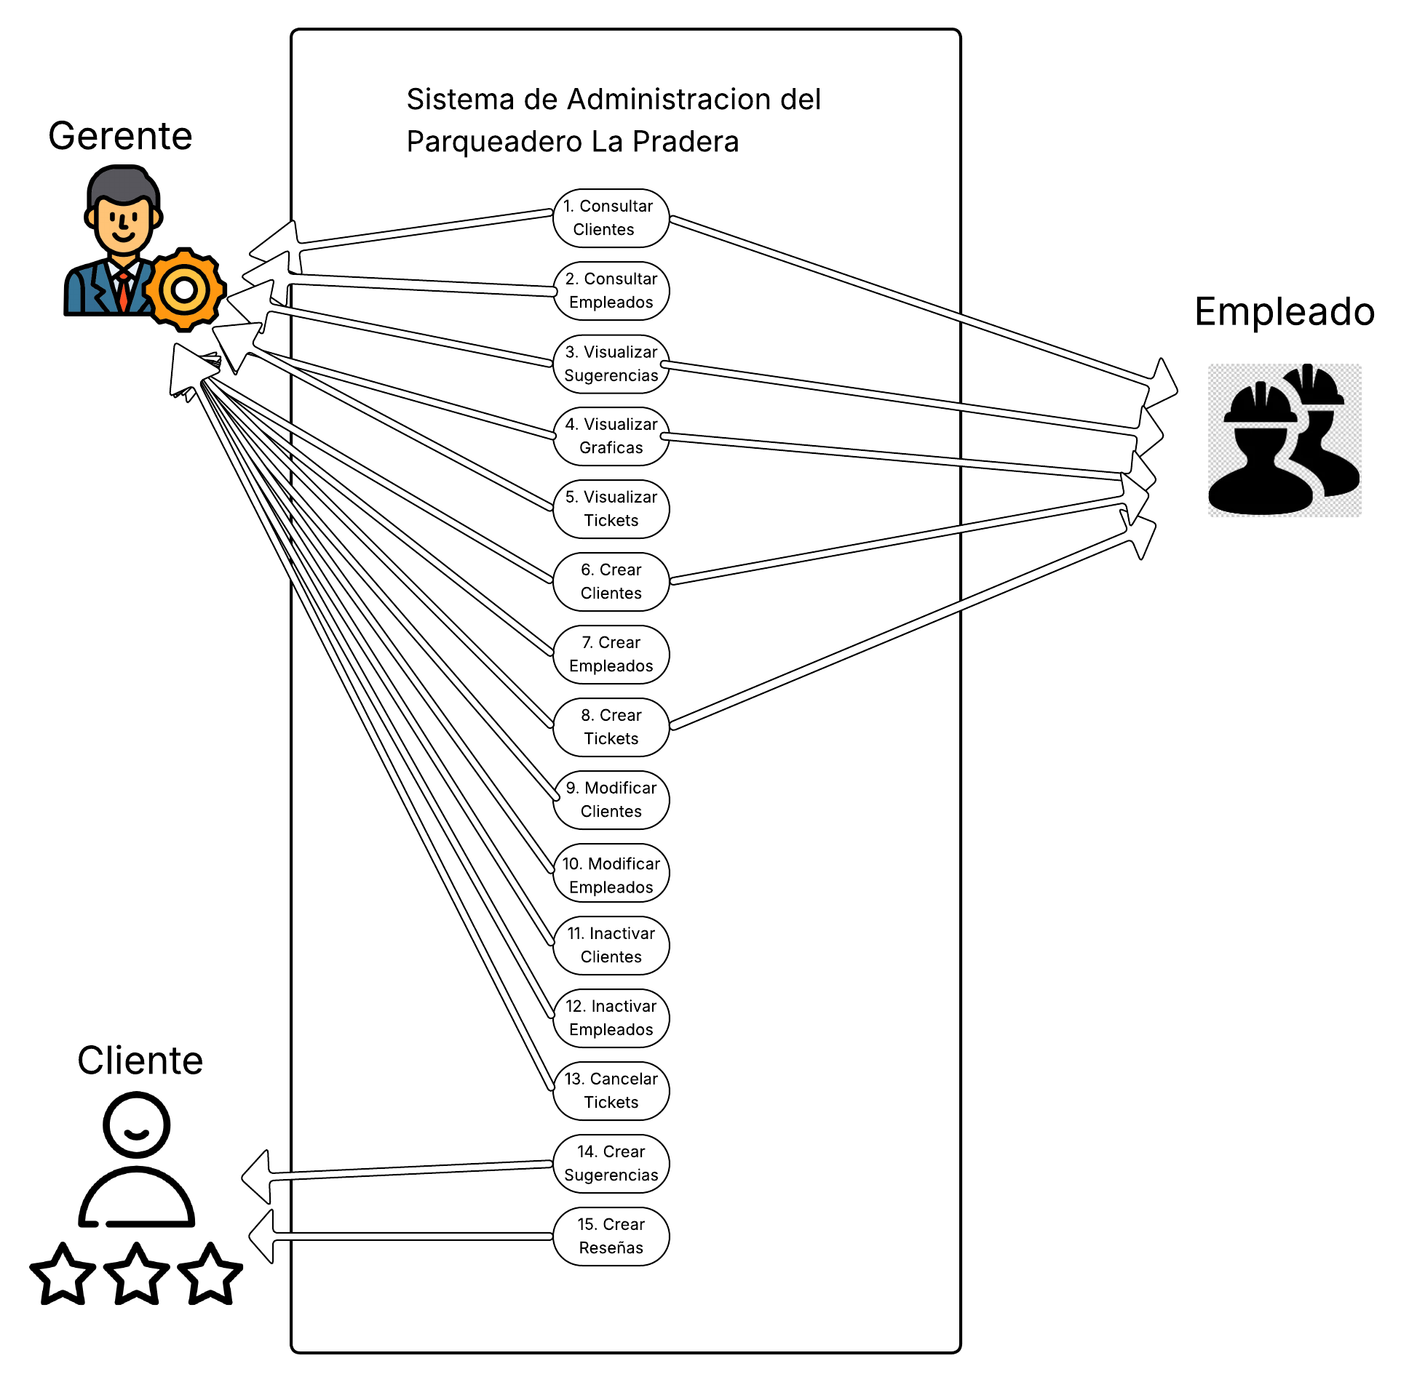
RF 4.2
RF 4.3
RF 4.4
RF 5.1
RF 5.2
RF 5.3
RF 5.4
RF 5.5
RF 5.6
RF 5.7
RF 5.8

